Sheet1
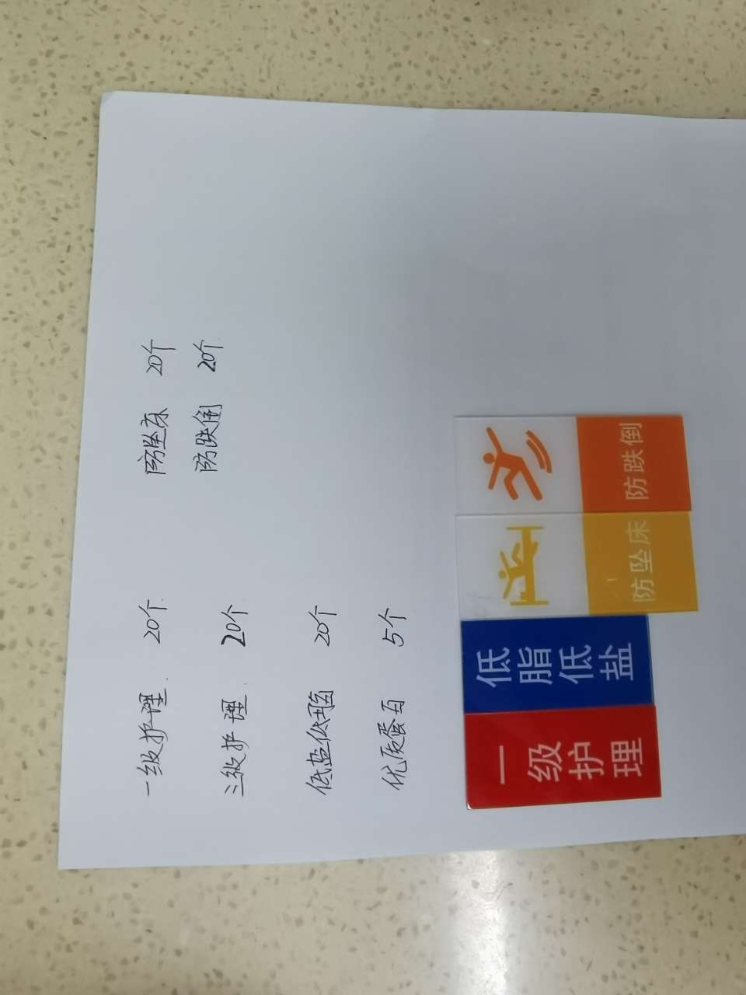
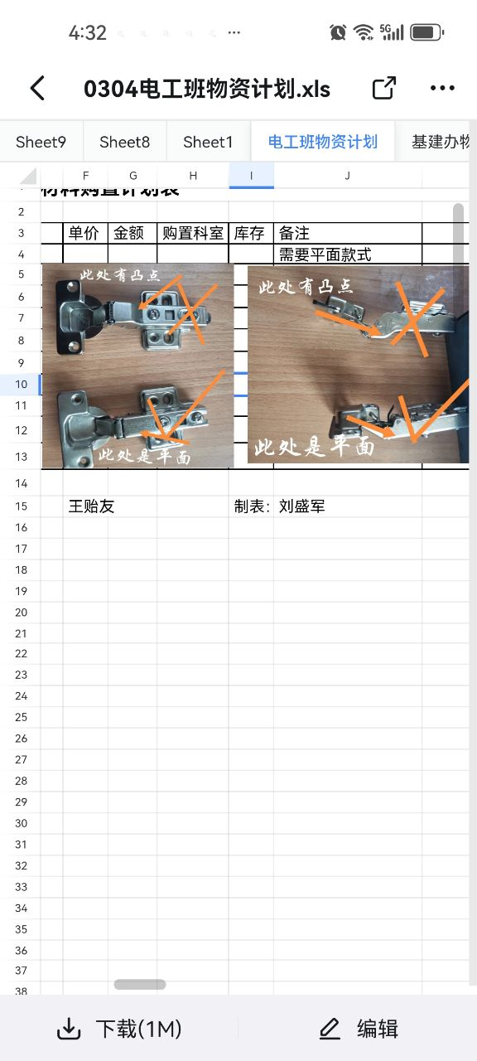
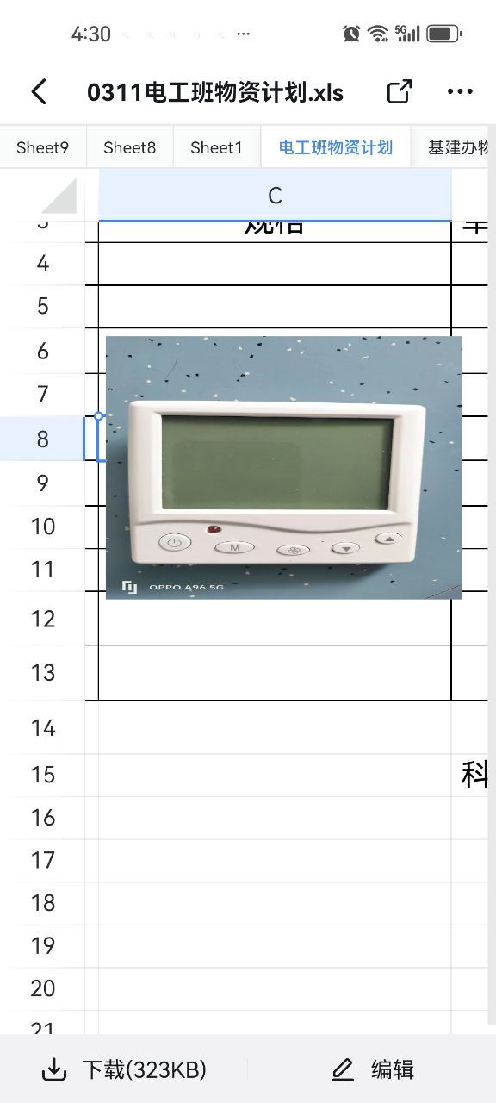
克拉玛依市第二人民医院物资材料采购表
 | 2024-03-10
序号 | 名称 | 规格 | 数量 | 单位 | 单价（元） | 合计（元） | 购置科室 | 备注
1 | 氧气压力表 | 2.5Mpa 表盘直径60mm | 12 | 块 | 18 | 216 | 电工班
2 | 插座 | 5孔暗查 | 80 | 个 | 13.5 | 1080 | 加急，9楼病区
3 | 优质蛋白 | 标识 | 5 | 个 | 3.5 | 17.5 | 中医科
4 | 防跌倒 | 标识橙色 | 20 | 个 | 3.5 | 70 | 中医科
5 | 三级护理 | 标识黑色 | 20 | 个 | 3.5 | 70 | 中医科
6 | 一级护理 | 标识红色 | 20 | 个 | 3.5 | 70 | 中医科
7 | 防坠床 | 标识黄色 | 20 | 个 | 3.5 | 70 | 中医科
8 | 低盐低脂 | 标识蓝色 | 20 | 个 | 3.5 | 70 | 中医科
9 | 病床摇杆卡扣 |  | 10 | 个 | 30 | 300 | 设备科
10 | 中央空调温控器面板 |  | 20 | 个 | 30 | 600 | 电工班 | 加急
11 | 衣柜铰链合页 |  | 30 | 个 | 5 | 150 | 电工班 | 需要平面款式
12 | 丝扣胶布 |  | 2 | 卷 | 5 | 10 | 设备科
13 | 尖嘴钳 |  | 1 | 把 | 30 | 30 | 设备科
 | 合计 |  |  |  |  | 2753.5

